상품제안서
마이핫 태극핫팩 부착형 파스형 붙이는 핫팩 | 상품코드: S19795

 |  |  |  |  |  |  | 02-713-8555 | www.synergygift.co.kr
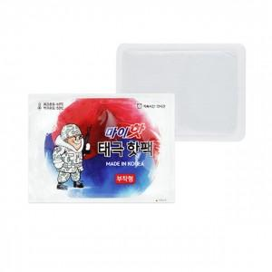

【상세/제작정보】

【인쇄/포장옵션】 | 스티커 / 비규격미포장

【공급단가】 | 수량 | 1,200~ | 2,000~ | 3,000~ | 4,000~ | 5,000~
*VAT별도 | 단가 | 360원 | 350원 | 330원 | 320원 | 310원

【상품 URL】 | https://www.synergygift.co.kr:443/src/goods_detail.php?gdno=15205

